Kế hoạch công việc
Kế hoạch công việc
STT | Công việc | Người thực hiện | Thời gian bắt đầu | Thời gian thực hiện (tuần) | Thời gian kết thúc | Tuần 1 | Tuần 2 | Tuần 3 | Tuần 4 | Tuần 5 | Tuần 6 | Tuần 7 | Tuần 8 | Tuần 9 | Tuần 10 | Tuần 11 | Tuần 12 | Tuần 13 | Tuần 14 | Tuần 15 | Tuần 16 | Tuần 17
1 | Giám sát | Nguyễn Tự Hiếu | 2018-12-03 | 17
2 | Thiết kế giao diện WebPage toàn hệ thống | Nguyễn Tự Hiếu | 2018-12-03 | 17
3 | Thiết kế, tổ chức dữ liệu | Võ Linh Trúc | 2018-12-03 | 1
4 | Chạy thử mẫu thiết kế dữ liệu | Võ Linh Trúc | 2018-12-10 | 1
5 | Liên kết các thiết bị làm việc với dữ liệu | Võ Linh Trúc | 2018-12-17 | 0.5
6 | Thử nghiệm truyền thông báo qua SMS, e-mail | Võ Linh Trúc | 2018-12-20 12:00:00 | 0.5
7 | Thử nghiệm các thiết bị IO | Võ Linh Trúc | 2018-12-24 | 0.5
8 | Liên kết các thiết bị IO vào hệ thống | Võ Linh Trúc | 2018-12-27 12:00:00 | 0.5
9 | Hoàn thiện toàn bộ chức năng | Võ Linh Trúc | 2018-12-31 | 2
10 | Thiết kế sơ đồ nguyên lý thiết bị | Võ Linh Trúc | 2019-01-14 | 1
11 | Layout mạch in PCB | Lương Hữu Trình | 2019-01-17 12:00:00 | 2.5
12 | Đặt mạch in PCB, chuẩn bị linh kiện | Võ Linh Trúc, Lương Hữu Trình | 2019-02-04 | 1
13 | Hàn lắp linh kiện lên mạch in PCB | Võ Linh Trúc, Lương Hữu Trình | 2019-02-11 | 0.5
14 | Test thiết bị | Nguyễn Tự Hiếu, Lương Hữu Trình, Võ Linh Trúc | 2019-02-14 12:00:00 | 1
15 | Chỉnh sửa (nếu cần thiết) | Nguyễn Tự Hiếu, Lương Hữu Trình, Võ Linh Trúc | 2019-02-21 12:00:00 | 5.5
16 | Thiết kế, gia công vỏ-hộp | … | 2019-02-04 | 8

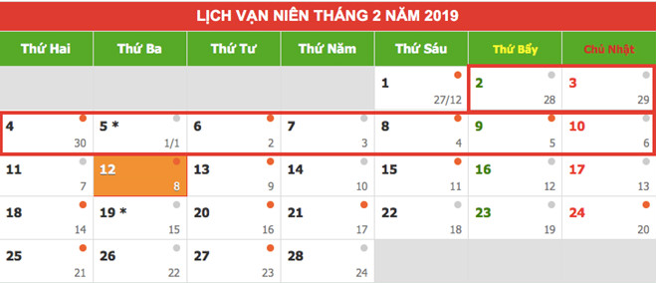
 | Danh sách ngày nghĩ lễ
 | 2019-01-01
 | 2019-02-02
 | 2019-02-03
 | 2019-02-04
 | 2019-02-05
 | 2019-02-06
 | 2019-02-07
 | 2019-02-08
 | 2019-02-09
 | 2019-02-10

